Gitの仕組み
【Gitの仕組み】
 | Gitは以下の図のような仕組みになってます。

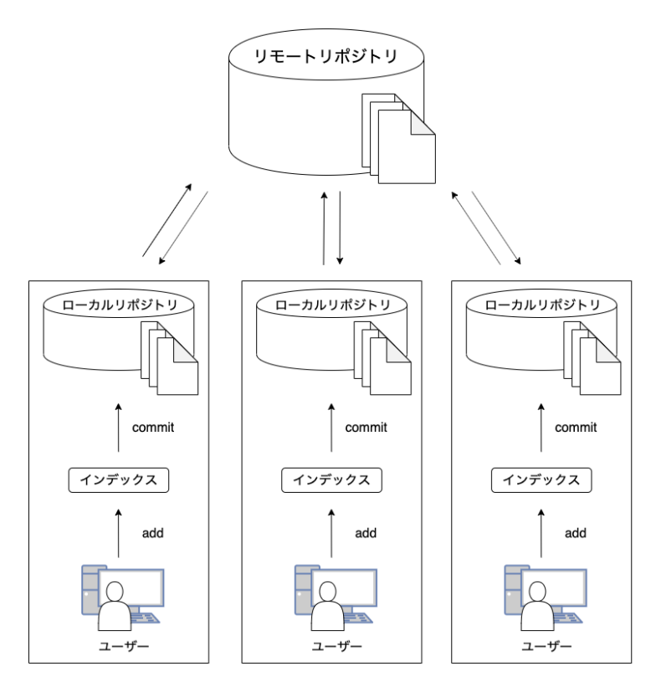

 | ・リモートリポジトリ
 |  | 作成したソースを格納する場所です。
 |  | サーバー上に設置して複数人で共有します。
 |  | リモートリポジトリのソースは常に最新の状態です。
 |  | 追加されたソースや修正されたソースの変更された内容、変更日時、変更者が記録されます。

 | ・ローカルリポジトリ
 |  | リモートリポジトリのソースを作業するPCにコピー（クローン・プル）したものです。
 |  | ローカルリポジトリのソースを作成・修正して、リモートリポジトリに反映（コミット・プッシュ）します。
 |  | 作業者の環境で追加されたソースや修正されたソースの変更された内容、変更日時、変更者が記録されます。

 | ・クローン
 |  | リモートリポジトリのソースを作業するPCで作成・修正できるようにローカルリポジトリを作成する処理です。

 | ・プル
 |  | リモートリポジトリで更新された内容をローカルリポジトリに適用する処理です。

 | ・コミット
 |  | ローカルリポジトリで変更した内容を記録します。
 |  | コミット後に修正した内容を確認したり、コミットした時の状態に戻すことが出来ます。
 |  | ※リモートリポジトリには反映されません。

 | ・プッシュ
 |  | ローカルリポジトリでコミットされた内容をリモートリポジトリに反映します。

 | ・ブランチ
 |  | リモートリポジトリを分岐させて記録する機能です。
 |  | ソースの本体（マスターブランチ）に直接反映させず、それぞれブランチの変更点をよく確認してから取り込み（マージ）ます。
 |  | 1つのソースのバグの修正や機能の追加などを複数人が同時に行う場合にブランチを作成します。

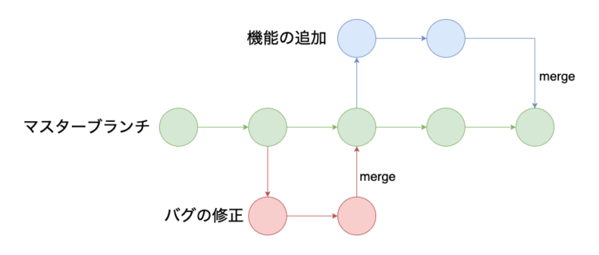

 | ・マージ
 |  | ブランチで修正された内容をマスターブランチに取り込む作業です。
 |  | 変更された内容をよく確認しないと新たなバグになってしまうので注意が必要です。

